P1～3
 | １ 地 区 別 人 口 と 世 帯
 | ←表紙へ |  |  |  |  |  |  |  |  |  |  |  |  |  | 地区別町丁字別人口と世帯(P4～P8)へ→
 |  |  |  |  |  |  |  |  |  |  |  |  |  |  |  |  |  |  |  |  | 令和2年5月1日現在
 |  | 区・地区名 |  |  | 世帯数 |  |  | 人 口 |  |  |  |  |  |  |  | 前月差引 人口増減 | 人口密度 (人/ｋ㎡） |  | 人口分布 （％）
 |  |  |  |  |  |  |  | 総 数 |  |  | 男 |  | 女
 |  | 総 数 |  |  | 330,475 |  |  | 723,197 |  |  | 361,386 |  | 361,811 |  |  | 945 | 2,199 |  | 100.0
 |  | 緑 区 |  |  | 74,481 |  |  | 170,102 |  |  | 85,490 |  | 84,612 |  |  | 45 | 670 |  | 23.5
 |  | 中 央 区 |  |  | 124,165 |  |  | 272,383 |  |  | 136,748 |  | 135,635 |  |  | 484 | 7,388 |  | 37.7
 |  | 南 区 |  |  | 131,829 |  |  | 280,712 |  |  | 139,148 |  | 141,564 |  |  | 416 | 7,366 |  | 38.8

 |  | 緑 区 |  |  | 74,481 |  |  | 170,102 |  |  | 85,490 |  | 84,612 |  |  | 45 | 670 |  | 100.0 | (23.5)
 |  |  | 橋本地区 |  | 34,912 |  |  | 73,625 |  |  | 37,182 |  | 36,443 |  |  | 111 | 9,500 |  | 43.3 | (10.2)
 |  |  | 大沢地区 |  | 13,333 |  |  | 33,023 |  |  | 16,523 |  | 16,500 |  |  | -33 | 4,334 |  | 19.4 | (4.6)
 |  |  | 城山地区 |  | 9,640 |  |  | 23,119 |  |  | 11,518 |  | 11,601 |  |  | 23 | 1,161 |  | 13.6 | (3.2)
 |  |  | 津久井地区 |  | 10,101 |  |  | 23,982 |  |  | 12,041 |  | 11,941 |  |  | -44 | 196 |  | 14.1 | (3.3)
 |  |  | 相模湖地区 |  | 3,232 |  |  | 7,816 |  |  | 3,994 |  | 3,822 |  |  | -10 | 247 |  | 4.6 | (1.1)
 |  |  | 藤野地区 |  | 3,263 |  |  | 8,537 |  |  | 4,232 |  | 4,305 |  |  | -2 | 131 |  | 5.0 | (1.2)
 |  | 中 央 区 |  |  | 124,165 |  |  | 272,383 |  |  | 136,748 |  | 135,635 |  |  | 484 | 7,388 |  | 100.0 | (37.7)
 |  |  | 小山地区 |  | 10,055 |  |  | 20,864 |  |  | 10,585 |  | 10,279 |  |  | 47 | 5,828 |  | 7.7 | (2.9)
 |  |  | 清新地区 |  | 15,094 |  |  | 30,633 |  |  | 15,642 |  | 14,991 |  |  | 63 | 10,824 |  | 11.2 | (4.2)
 |  |  | 横山地区 |  | 6,070 |  |  | 14,496 |  |  | 7,189 |  | 7,307 |  |  | 5 | 7,965 |  | 5.3 | (2.0)
 |  |  | 中央地区 |  | 18,246 |  |  | 36,038 |  |  | 18,012 |  | 18,026 |  |  | 90 | 10,507 |  | 13.2 | (5.0)
 |  |  | 星が丘地区 |  | 7,978 |  |  | 17,571 |  |  | 8,740 |  | 8,831 |  |  | 23 | 12,641 |  | 6.5 | (2.4)
 |  |  | 光が丘地区 |  | 11,051 |  |  | 26,261 |  |  | 12,924 |  | 13,337 |  |  | 33 | 10,589 |  | 9.6 | (3.6)
 |  |  | 大野北地区 |  | 29,820 |  |  | 63,142 |  |  | 31,671 |  | 31,471 |  |  | 200 | 9,789 |  | 23.2 | (8.7)
 |  |  | 田名地区 |  | 12,106 |  |  | 30,107 |  |  | 15,279 |  | 14,828 |  |  | 14 | 3,110 |  | 11.1 | (4.2)
 |  |  | 上溝地区 |  | 13,745 |  |  | 33,271 |  |  | 16,706 |  | 16,565 |  |  | 9 | 6,386 |  | 12.2 | (4.6)
 |  | 南 区 |  |  | 131,829 |  |  | 280,712 |  |  | 139,148 |  | 141,564 |  |  | 416 | 7,366 |  | 100.0 | (38.8)
 |  |  | 大野中地区 |  | 27,536 |  |  | 63,300 |  |  | 31,359 |  | 31,941 |  |  | 33 | 7,893 |  | 22.5 | (8.8)
 |  |  | 大野南地区 |  | 38,899 |  |  | 79,746 |  |  | 39,483 |  | 40,263 |  |  | 278 | 14,526 |  | 28.4 | (11.0)
 |  |  | 麻溝地区 |  | 7,230 |  |  | 18,348 |  |  | 9,155 |  | 9,193 |  |  | 40 | 2,243 |  | 6.5 | (2.5)
 |  |  | 新磯地区 |  | 5,182 |  |  | 13,175 |  |  | 6,671 |  | 6,504 |  |  | -16 | 2,185 |  | 4.7 | (1.8)
 |  |  | 相模台地区 |  | 22,409 |  |  | 45,299 |  |  | 22,451 |  | 22,848 |  |  | 11 | 7,947 |  | 16.1 | (6.3)
 |  |  | 相武台地区 |  | 9,644 |  |  | 19,155 |  |  | 9,444 |  | 9,711 |  |  | -6 | 11,137 |  | 6.8 | (2.6)
 |  |  | 東林地区 |  | 20,929 |  |  | 41,689 |  |  | 20,585 |  | 21,104 |  |  | 76 | 14,037 |  | 14.9 | (5.8)
 |  | （注） (１) 人口密度は平成31年4月1日現在の市面積を基に算出したものである。
 |  | (2) 世帯数と人口は平成27年国勢調査の確定数を基礎とし、以後、毎月の住民基本台帳の増減を加減して
 |  | 推計したものである。
 |  | (3) 各地区の人口分布は区内における構成比を表している。なお、四捨五入したため合計が一致しない場合がある。

－ 前 月 中 の 人 口 異 動 状 況 －

 | 《 | 4月中の減少人口： |  |  |  | 945 |  | 人 |  | 4月中の自然減： |  |  | -110 |  | 人 |  | 4月中の社会増： |  |  | 1,055 |  | 人 | 》
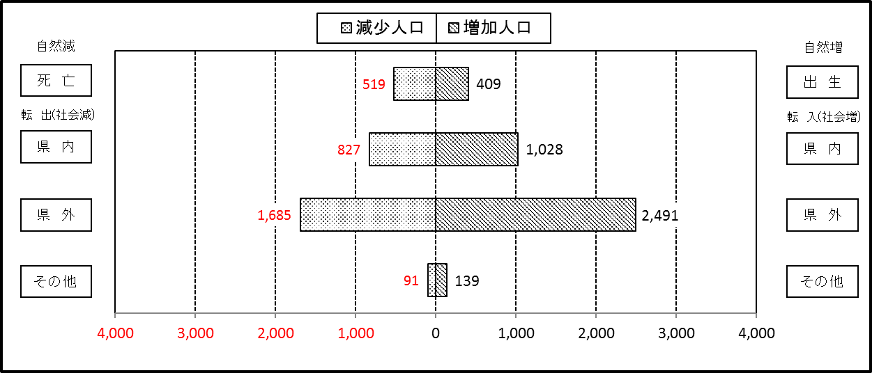

２ 人 口 異 動 状 況

 |  |  |  |  |  |  |  |  |  |  |  |  |  |  |  |  |  |  |  |  |  |  | 令和２年４月中
 |  |  |  | 人口増減 | 自 然 増 減 |  |  |  |  |  | 社 会 増 減 |  |  |  |  |  |  |  |  |  |  | 対前月 増減率(％)
 |  |  |  |  | 増 減 |  | 増 |  | 減 |  | 増 減 | 増 |  |  |  |  | 減
 |  |  |  |  |  |  | 出 生 |  | 死 亡 |  |  | 転 入 |  | 市内異動 |  | 区内異動 | 転 出 |  | 市内異動 | 区内異動
 |  |  |  |  |  |  |  |  |  |  |  |  |  | 他区から転入 |  | 他地区から転居 |  |  | 他区への転出 | 他地区への転居
総 数 |  |  |  | 945 | -110 |  | 409 |  | 519 |  | 1,055 | 3,658 |  | 550 |  | 1,653 | 2,603 |  | 550 | 1,653 |  | 0.13
緑 区 |  |  |  | 45 | -62 |  | 76 |  | 138 |  | 107 | 770 |  | 131 |  | 413 | 614 |  | 180 | 413 |  | 0.03
 | 橋本地区 |  |  | 111 | -10 |  | 40 |  | 50 |  | 121 | 504 |  | 77 |  | 283 | 385 |  | 85 | 273 |  | 0.15
 | 大沢地区 |  |  | -33 | -14 |  | 13 |  | 27 |  | -19 | 80 |  | 32 |  | 38 | 79 |  | 54 | 36 |  | -0.10
 | 城山地区 |  |  | 23 | -10 |  | 9 |  | 19 |  | 33 | 70 |  | 11 |  | 41 | 38 |  | 15 | 36 |  | 0.10
 | 津久井地区 |  |  | -44 | -15 |  | 11 |  | 26 |  | -29 | 50 |  | 8 |  | 35 | 58 |  | 21 | 43 |  | -0.18
 | 相模湖地区 |  |  | -10 | -7 |  | 2 |  | 9 |  | -3 | 29 |  | 0 |  | 8 | 21 |  | 3 | 16 |  | -0.13
 | 藤野地区 |  |  | -2 | -6 |  | 1 |  | 7 |  | 4 | 37 |  | 3 |  | 8 | 33 |  | 2 | 9 |  | -0.02
中 央 区 |  |  |  | 484 | -18 |  | 171 |  | 189 |  | 502 | 1,268 |  | 266 |  | 676 | 817 |  | 215 | 676 |  | 0.18
 | 小山など6地区 |  |  | 261 | -5 |  | 91 |  | 96 |  | 266 | 660 |  | 142 |  | 438 | 442 |  | 107 | 425 |  | 0.18
 | 大野北地区 |  |  | 200 | 16 |  | 48 |  | 32 |  | 184 | 396 |  | 58 |  | 121 | 221 |  | 50 | 120 |  | 0.32
 | 田名地区 |  |  | 14 | -22 |  | 12 |  | 34 |  | 36 | 112 |  | 36 |  | 50 | 67 |  | 31 | 64 |  | 0.05
 | 上溝地区 |  |  | 9 | -7 |  | 20 |  | 27 |  | 16 | 100 |  | 30 |  | 67 | 87 |  | 27 | 67 |  | 0.03
南 区 |  |  |  | 416 | -30 |  | 162 |  | 192 |  | 446 | 1,620 |  | 153 |  | 564 | 1,172 |  | 155 | 564 |  | 0.15
 | 大野中地区 |  |  | 33 | -6 |  | 41 |  | 47 |  | 39 | 269 |  | 45 |  | 122 | 212 |  | 71 | 114 |  | 0.05
 | 大野南地区 |  |  | 278 | 16 |  | 57 |  | 41 |  | 262 | 651 |  | 31 |  | 180 | 418 |  | 29 | 153 |  | 0.35
 | 麻溝地区 |  |  | 40 | -3 |  | 11 |  | 14 |  | 43 | 63 |  | 35 |  | 31 | 43 |  | 12 | 31 |  | 0.22
 | 新磯地区 |  |  | -16 | -1 |  | 8 |  | 9 |  | -15 | 34 |  | 8 |  | 13 | 39 |  | 10 | 21 |  | -0.12
 | 相模台地区 |  |  | 11 | -20 |  | 13 |  | 33 |  | 31 | 227 |  | 16 |  | 114 | 187 |  | 25 | 114 |  | 0.02
 | 相武台地区 |  |  | -6 | -5 |  | 10 |  | 15 |  | -1 | 100 |  | 0 |  | 19 | 90 |  | 4 | 26 |  | -0.03
 | 東林地区 |  |  | 76 | -11 |  | 22 |  | 33 |  | 87 | 276 |  | 18 |  | 85 | 183 |  | 4 | 105 |  | 0.18
 | （注） 中央区の小山など6地区とは、小山、清新、横山、中央、星が丘、光が丘の6地区である。

－ 地 区 別 人 口 異 動 状 況 －

 | 《 | 4月中の減少人口： |  |  |  | 945 |  | 人 |  | 4月中の自然減： |  |  | -110 |  | 人 |  | 4月中の社会増： |  |  | 1,055 |  | 人 | 》
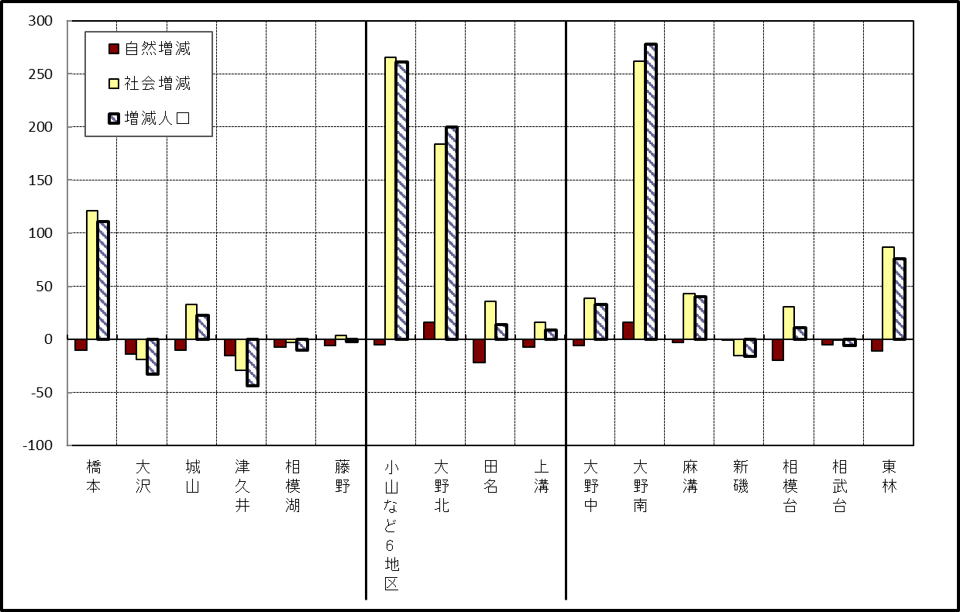

 | （注）小山など6地区とは、小山、清新、横山、中央、星が丘、光が丘の6地区である。

－ 年 間 人 口 異 動 状 況 －

 |  |  |  |  |  |  |  |  |  |  |  |  |  | 令和元年5月1日 |  |  |  | ～ | 令和2年4月30日
 |  |  |  | 人口増減 | 自 然 増 減 |  |  |  |  |  | 社 会 増 減
 |  |  |  |  | 増 減 |  | 増 |  | 減 |  | 増 減 | 増 |  |  |  |  | 減
 |  |  |  |  |  |  | 出 生 |  | 死 亡 |  |  | 転 入 |  | 市内異動 |  | 区内異動 | 転 出 |  | 市内異動 | 区内異動
 |  |  |  |  |  |  |  |  |  |  |  |  |  | 他区から転入 |  | 他地区から転居 |  |  | 他区への転出 | 他地区への転居
総 数 |  |  |  | 557 | -1,757 |  | 4,801 |  | 6,558 |  | 2,314 | 30,135 |  | 5,070 |  | 16,288 | 27,821 |  | 5,070 | 16,288
緑 区 |  |  |  | -1,110 | -649 |  | 1,003 |  | 1,652 |  | -461 | 6,011 |  | 1,254 |  | 3,519 | 6,150 |  | 1,576 | 3,519
 | 橋本地区 |  |  | -397 | 19 |  | 552 |  | 533 |  | -416 | 3,586 |  | 628 |  | 1,834 | 3,697 |  | 835 | 1,932
 | 大沢地区 |  |  | 76 | -81 |  | 201 |  | 282 |  | 157 | 870 |  | 380 |  | 559 | 797 |  | 384 | 471
 | 城山地区 |  |  | -134 | -120 |  | 125 |  | 245 |  | -14 | 599 |  | 123 |  | 577 | 618 |  | 163 | 532
 | 津久井地区 |  |  | -384 | -275 |  | 86 |  | 361 |  | -109 | 507 |  | 102 |  | 401 | 573 |  | 144 | 402
 | 相模湖地区 |  |  | -162 | -102 |  | 21 |  | 123 |  | -60 | 194 |  | 14 |  | 65 | 210 |  | 29 | 94
 | 藤野地区 |  |  | -109 | -90 |  | 18 |  | 108 |  | -19 | 255 |  | 7 |  | 83 | 255 |  | 21 | 88
中 央 区 |  |  |  | 273 | -668 |  | 1,814 |  | 2,482 |  | 941 | 10,248 |  | 2,406 |  | 6,632 | 9,586 |  | 2,127 | 6,632
 | 小山など6地区 |  |  | 296 | -388 |  | 923 |  | 1,311 |  | 684 | 5,601 |  | 1,370 |  | 4,159 | 5,120 |  | 1,164 | 4,162
 | 大野北地区 |  |  | 256 | 25 |  | 504 |  | 479 |  | 231 | 2,901 |  | 519 |  | 1,304 | 2,743 |  | 401 | 1,349
 | 田名地区 |  |  | -144 | -191 |  | 172 |  | 363 |  | 47 | 834 |  | 260 |  | 489 | 828 |  | 274 | 434
 | 上溝地区 |  |  | -135 | -114 |  | 215 |  | 329 |  | -21 | 912 |  | 257 |  | 680 | 895 |  | 288 | 687
南 区 |  |  |  | 1,394 | -440 |  | 1,984 |  | 2,424 |  | 1,834 | 13,876 |  | 1,410 |  | 6,137 | 12,085 |  | 1,367 | 6,137
 | 大野中地区 |  |  | -29 | -131 |  | 453 |  | 584 |  | 102 | 2,423 |  | 439 |  | 1,089 | 2,325 |  | 475 | 1,049
 | 大野南地区 |  |  | 1,045 | 165 |  | 671 |  | 506 |  | 880 | 4,889 |  | 255 |  | 1,884 | 3,978 |  | 266 | 1,904
 | 麻溝地区 |  |  | 192 | -27 |  | 132 |  | 159 |  | 219 | 680 |  | 294 |  | 255 | 543 |  | 226 | 241
 | 新磯地区 |  |  | -16 | -23 |  | 83 |  | 106 |  | 7 | 447 |  | 61 |  | 186 | 409 |  | 75 | 203
 | 相模台地区 |  |  | -39 | -208 |  | 251 |  | 459 |  | 169 | 2,156 |  | 188 |  | 1,247 | 2,003 |  | 163 | 1,256
 | 相武台地区 |  |  | -115 | -94 |  | 109 |  | 203 |  | -21 | 873 |  | 63 |  | 388 | 841 |  | 67 | 437
 | 東林地区 |  |  | 356 | -122 |  | 285 |  | 407 |  | 478 | 2,408 |  | 110 |  | 1,088 | 1,986 |  | 95 | 1,047
 | （注） 中央区の小山など6地区とは、小山、清新、横山、中央、星が丘、光が丘の6地区である。

－ 人 口 の 月 別 推 移 －

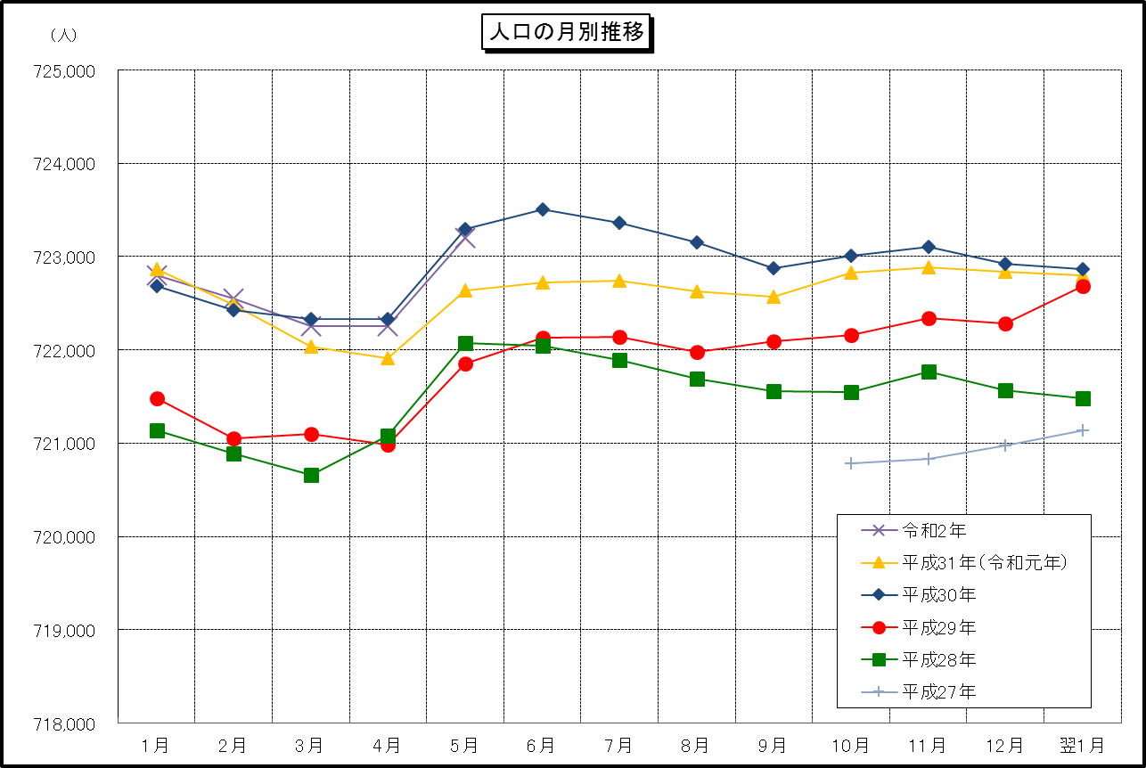

 | （注） (1) この表（折れ線グラフ）は毎月1日現在の市域での人口を表している。
 | (2) 平成27年10月1日現在からは、平成27年国勢調査結果に基づく推計人口である。

